Logiques
Liste logiques |  |  |  |  | Creation Nouvelle partie (setup)
Creation Canvas | Role | Humain | Vue | Controle | Modele | Carre | Rectangle
Creation Rectangle | Setup Partie |  | Bind Bouton Nouvelle Partie <Button>(pour Creer partie)
Creation Carre |  | Clique sur le bouton nouvelle partie | self.nouvelle_partie
Animation Pions |  |  | aire de jeu.deleteAll()
Deplacement Carre |  |  | Demande au controleur de créer la partie | self.nouvelle_partie()
 |  |  | désactivé le bouton nouvelle_partie
Deplacement rectangle |  |  |  | Demande au modele d'initialisé une nouvelle partie | self.nouvelle_partie()
 |  |  |  |  | self.jeu_en_cours = False
 |  |  |  |  | self.creation_pions
 |  |  |  |  | self.carreRouge = new carreRouge(aireDeJeu.largeur, aireDeJeu.hauteur) | __init__
Collision carre vs bordure |  |  |  |  |  | assigne posX = largeur/2
Collision carre vs rectangle |  |  |  |  |  | assigne posY = hauteur/2
 |  |  |  |  |  | taille = 40
Collision rectangle vs bordure |  |  |  |  | loop la creation de 4 objets rectangles bleus
 |  |  |  |  | new rectangle(posX, posY) |  | __init__
 |  |  |  |  |  |  | assigne le posX
Affichage du leaderboard |  |  |  |  |  |  | assigne le posY
Affichage Canvas session |  |  |  |  |  |  | assigne une largeur
Affichage Canvas leaderboard |  |  |  |  |  |  | assigne une hauteur
Affichage Canvas duree partie |  |  |  |  | place les rectangles dans un self.rectangles[]
Affichage Canvas quitter |  |  | self.afficher_pions | Demande a la Vue d'afficher les pions
Affichage Canvas Aire de jeu |  |  | aire de jeu.createRectangle(infoCarre, tag=carreRouge)
 |  |  | loop le tableau de rectangle du modele
 |  |  | pour chaque rectangle: aireDeJeu.create(info.triangle, tag=rectangle)

 |  |  |  |  | Commencement d'une partie
 | Role | Humain | Vue | Controle | Modele | Carre | Rectangle
 | Commencer la partie |  | Bind Aire de jeu a <Button>(pour activer)
 |  | Clique sur le carre rouge | self.activer
 |  |  | Check pour tag <Carre_Rouge>
 |  |  | Bind Aire de jeu a <Motion> (pour deplacer)
 |  |  | Bind Aire de jeu a <ButtonRelease>(pour desactiver)
 |  |  | IF NOT(self.modele.jeu_en_cours):
 |  |  | Demande au controleur de commencer la partie
 |  |  | Desactiver les boutons menu principal Déplacé dans self.nouvelle_partie()
 |  |  |  | self.commencer_partie
 | Timer |  |  | Demande au modele de noter la l'heure | self.commencer_partie()
 |  |  |  |  | self.jeu_en_cours = True
 |  |  |  |  | self.startTime = Now()
 |  |  |  | appel la fonction self.animer
 |  |  |  | self.animer_jeu
 |  |  |  | Demande au modele de deplacer les rectangles | self.deplacer_rectangles
 | Déplacement des rectangles |  |  |  | loop le tableau des rectangles
 |  |  |  |  | demande au rectangle de se deplacer |  | self.deplacer
 |  |  |  |  |  |  | If collision avec mur gauche ou droit, inverse vitesseX
 |  |  |  |  |  |  | If collision avec mur haut ou bas, inverse vitesseY
 |  |  |  |  |  |  | vitesseX += acceleration
 |  |  |  |  |  |  | vitesseY += acceleration
 |  |  |  |  |  |  | posX += vitesseX
 |  |  |  |  |  |  | posY += vitesseY
 |  |  | self.afficher_pions | Demande au modele d'afficher les blocs
 | Animation des pions |  | aire de jeu.deleteAll()
 |  |  | self.creerCarre()
 |  |  | loop le tableau de rectangle du modele
 |  |  | canvas.createRectangle(infoRectangle, tag=bloc)
 |  |  |  | Demande au modele chercher les collision
 |  |  |  |  | Cherche les collisions (voir cas usage collision)
 |  |  |  | IF NOT (collision)
 |  |  |  | Recall self.animer (recursivement)(IF pas Collision)
 | Terminer Partie |  |  | Else
 |  |  |  | self.terminer_partie (voir cas usage terminer partie)
 |  | Humain | Vue | Controle | Modele | Carre | Rectangle
 | Deplacer le carre | Drag le carre rouge | self.deplacer_carre
 |  |  | Demande au controleur de changer position carre | self.changer_position
 |  |  |  | Demande au modele de changer position carre | self.changer_position
 |  |  |  |  | Demande au carre de changer de position | self.deplacer
 |  |  |  |  |  | Assigne un nouveau PosX-taille/2 (pour centrer)
 |  |  |  |  |  | Assigne un nouveau PosY-taille/2 (pour centrer)

 | Cesser le deplacement du carre | Relache le carre | self.desactiver
 |  |  | Unbind <Motion> de aire de jeu
 |  |  | Unbind<ButtonRelease>

 |  |  |  |  | Collision carre rouge
 | Role | Humain | Vue | Controle | Modele | Carre | Rectangle
 |  |  |  | self.verifier_collisions
 | Le carre rouge entre en collision avec une bordure |  |  | Demande au modele de chercher les collisions | self.verifier_collisions
 |  |  |  |  | self.collision_bordure
 |  |  |  |  | Verifie si le carrePosX < 0 sinon COLLISION
 |  |  |  |  | Verifie si le carrePosX+taille > self.largeur sinon COLLISION
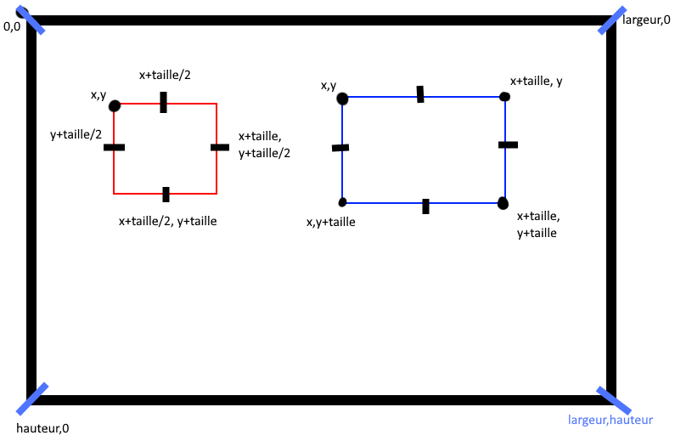
 |  |  |  |  | Verifie si le carrePosY < 0 sinon COLLISION
 |  |  |  |  | Verifie si le carrePosY+taille > self.hauteur sinon COLLISION
 |  |  |  |  | self.collision_rectangle
 | Le carre rouge entre en collision avec un rectangle |  |  |  | loop le tableau des rectangles, pour chaque rectangle:
 |  |  |  |  | Verifie si le X coin hautGauche Rect > X coin basDroit Carre
 |  |  |  |  | Verifie si le X coin basGauche Rect < X coin hautGaucheCarre
 |  |  |  |  | Verifie si le Y coin hautGauche Rect > Y coin basDroit Carre
 |  |  |  |  | Verifie si le Y coin basGauche Rect < Y coin hautGaucheCarre
 |  |  |  |  | retourne vrai si pas collision

 |  |  |  |  | Terminé partie
 | Role | Humain | Vue | Controle | Modele | Carre | Rectangle
 | Terminer la partie |  |  | self.terminer_partie()
 |  |  |  | demande au modele de terminer la partie | self.terminer_partie()
 |  |  |  |  | self.modele.jeu_en_cours = false Déplacé dans modele.nouvelle_partie pour fix le bug empechant le commencement d'une nouvelle partie si le carré rouge était recliqué
 |  |  |  |  | self.startTime - DateTime.Now()
 |  |  |  |  | self.update_leaderboard(duree)
 |  |  |  |  | ajoute nom_joueur,duree,date,difficulte au fichier.csv
 |  |  |  |  | retirer les rectangles de la liste de rectangles
 |  |  |  | demande à la vue d'afficher le temps
 |  |  | affiche 'Game over' avec la durée de la partie
 |  |  |  | demande a la vue de reactiver les boutons menu principal
 |  |  | reactive bouton leaderboard
 |  |  | reactive bouton quitter
 |  |  | reactive bouton nouvelle partie

 |  |  |  |  | Boutons
 | Role | Humain | Vue | Controle | Modele | Carre | Rectangle
 |  |  | Binder bouton leaderboard
 | Afficher leaderboard | Clique sur le bouton leaderboard | self.afficher_leaderboard
 |  |  | cache le canvas aire de jeu
 |  |  | affiche le canvas leaderboard
 |  |  | demande au modele un tableau de score |  | self.obtenir_leaderboard
 |  |  |  |  | ouvre le fichier.csv en mode read
 |  |  |  |  | pour chaque ligne dans fichier.csv
 |  |  |  |  | IF nom du joueur == le nom du joueur dans .csv
 |  |  |  |  | append la ligne dans un tableau
 |  |  |  |  | trie le tableau
 |  |  |  |  | retourne le tableau
 |  |  | affiche chaque ligne du tableau
 |  |  | active le bouton effacer
 |  |  | active le bouton retour
 | effacer leaderboard | Clique sur le bouton effacer | self.effacer_leaderboard
 |  |  | demande au controleur d'effacer le leaderboard | self.effacer_leaderboard
 |  |  |  | demande au modele d'effacer le scoreboard | self.effacer_leaderboard
 |  |  |  |  | ouvre le fichier.csv en mode read
 |  |  |  |  | pour chaque ligne dans fichier.csv
 |  |  |  |  | IF nom du joueur != le nom du joueur dans .csv
 |  |  |  |  | append la ligne dans un tableau
 |  |  |  |  | ouvre le fichier.csv en mode write
 |  |  |  |  | write chaque ligne dans le csv
 |  |  | afficher le leaderboard (sera vide)
 | retour au menu principal | Clique sur le bouton retour
 |  |  | cache le canvas leaderboard
 |  |  | affiche le canvas aire de jeu

